상품제안서
기라로쉬우산 70수동 바이어스 골프우산(네이비) | 상품코드: F26229

 |  |  |  |  |  |  | 02-412-0044 | www.easy1.co.kr
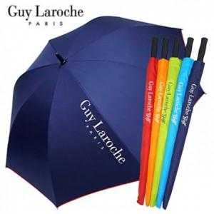

【상세/제작정보】

【인쇄/포장옵션】 | 실크, 원단 1도 / 포장불가능

【공급단가】 | 수량 | 100~ | 300~ | 500~ | 1,000~ | 3,000~
*VAT별도 | 단가 | 8,430원 | 8,300원 | 8,100원 | 7,890원 | 7,760원

【상품 URL】 | http://www.easy1.co.kr/src/goods_detail.php?gdno=26229

